Capa
Satélites ESG Pilar III - Modelo de Dados

 |  | 

Versão: 6.0
Data de atualização: | 2025-02-12

Modelo Relacional
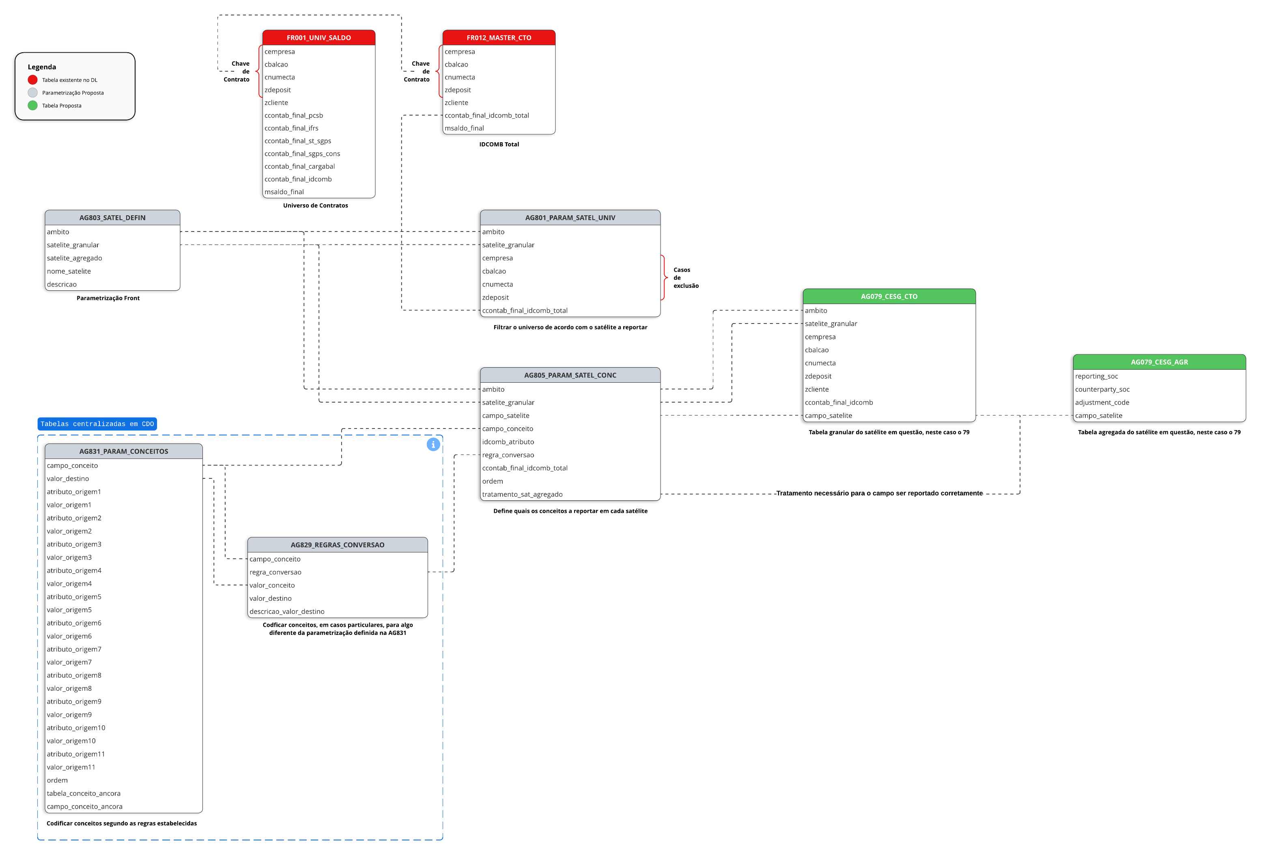
Abaixo, encontra-se o fluxograma do Modelo Relacional da soluçao de geração dos Satélites Corporativos Agregados em ESG - Pilar III:

